SISTEMA_PUESTATIERRA
 | REPORTE FOTOGRÁFICO - Sistema de Puesta a Tierra
Nombre de la Estacion: | LA_MERCED_DE_CHAUTE
Nombre de Localidad: | SAN BARTOLOME
Fecha: | 15/05/2026 - 15/05/2026
Direccion: | CP LA MERCED DE CHAUTE
ID site: | LI5203
CRQ: | CRQ000000067622
Sticker Año mantenimiento |  |  | Letrero de Localidad beneficiaria o GPS
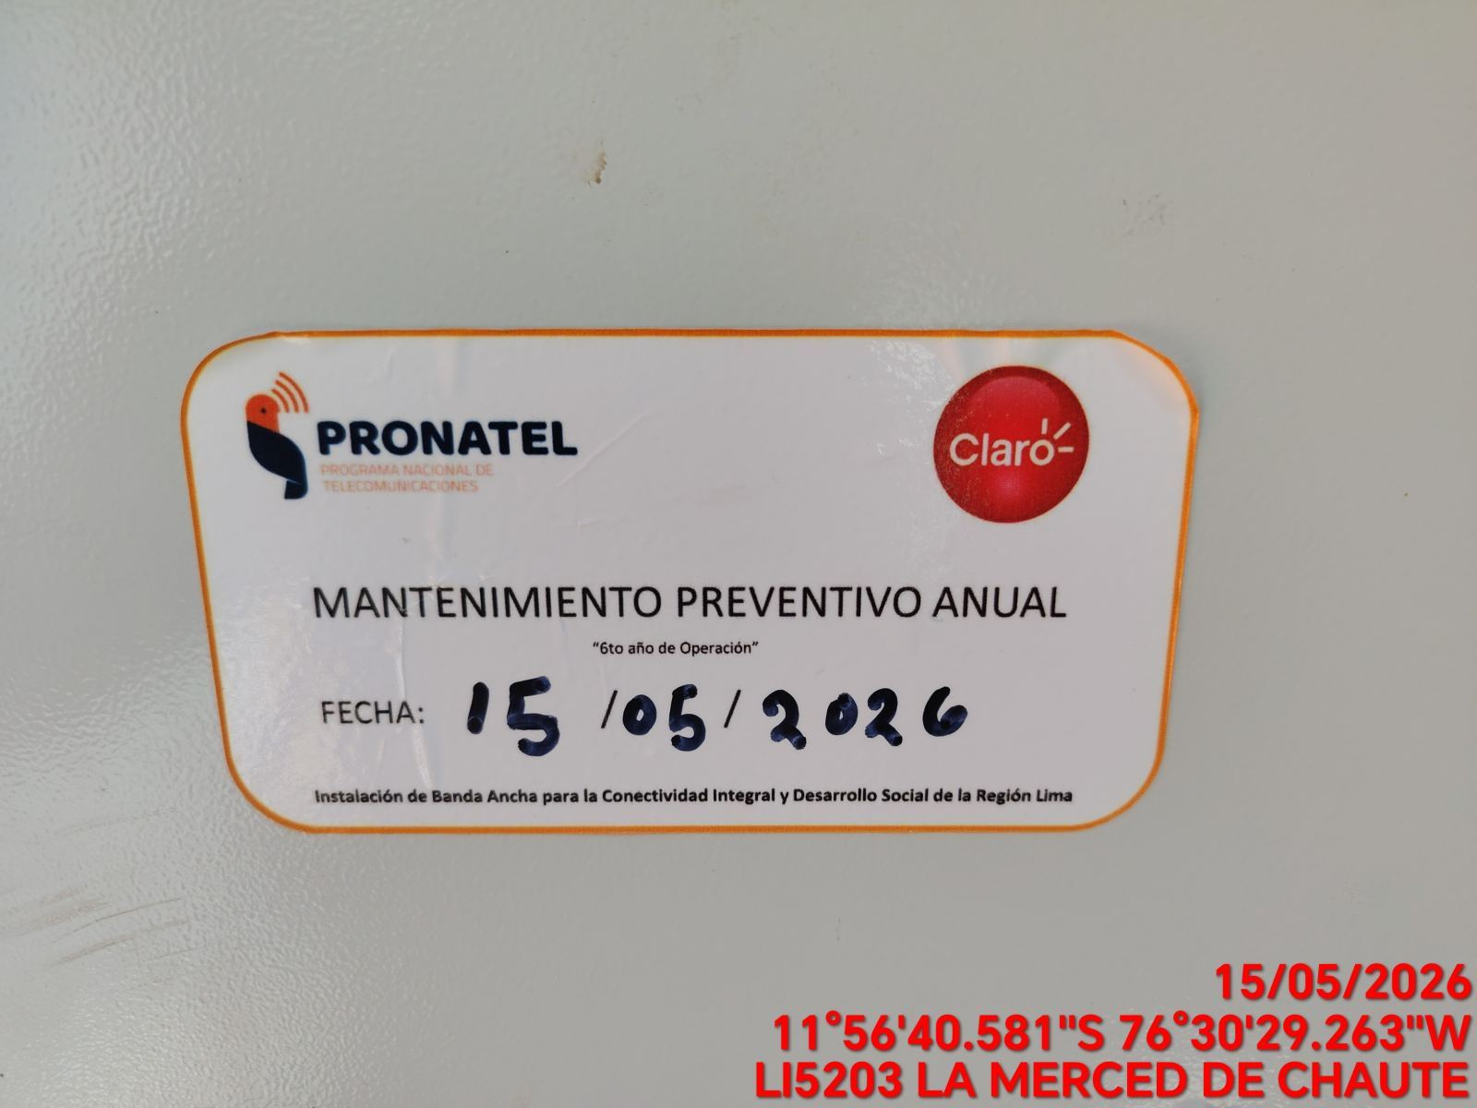 |  |  | 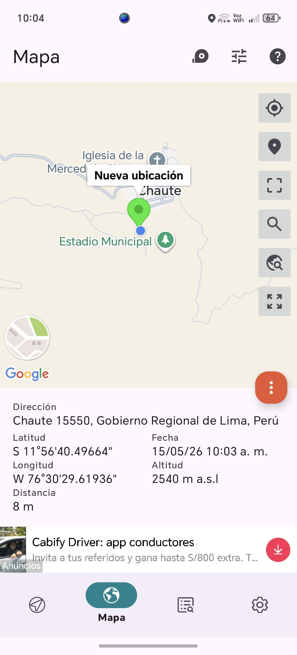

INSPECCIÓN VISUAL
ANTES |  | DURANTE |  | DESPUES
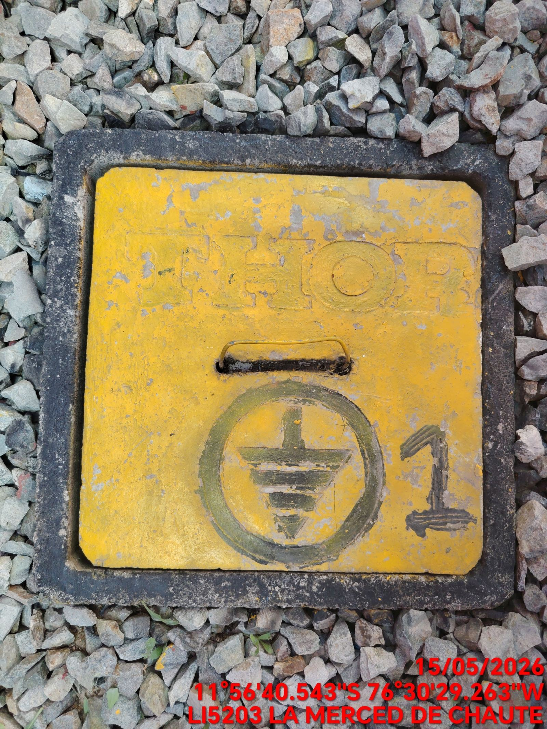 |  | 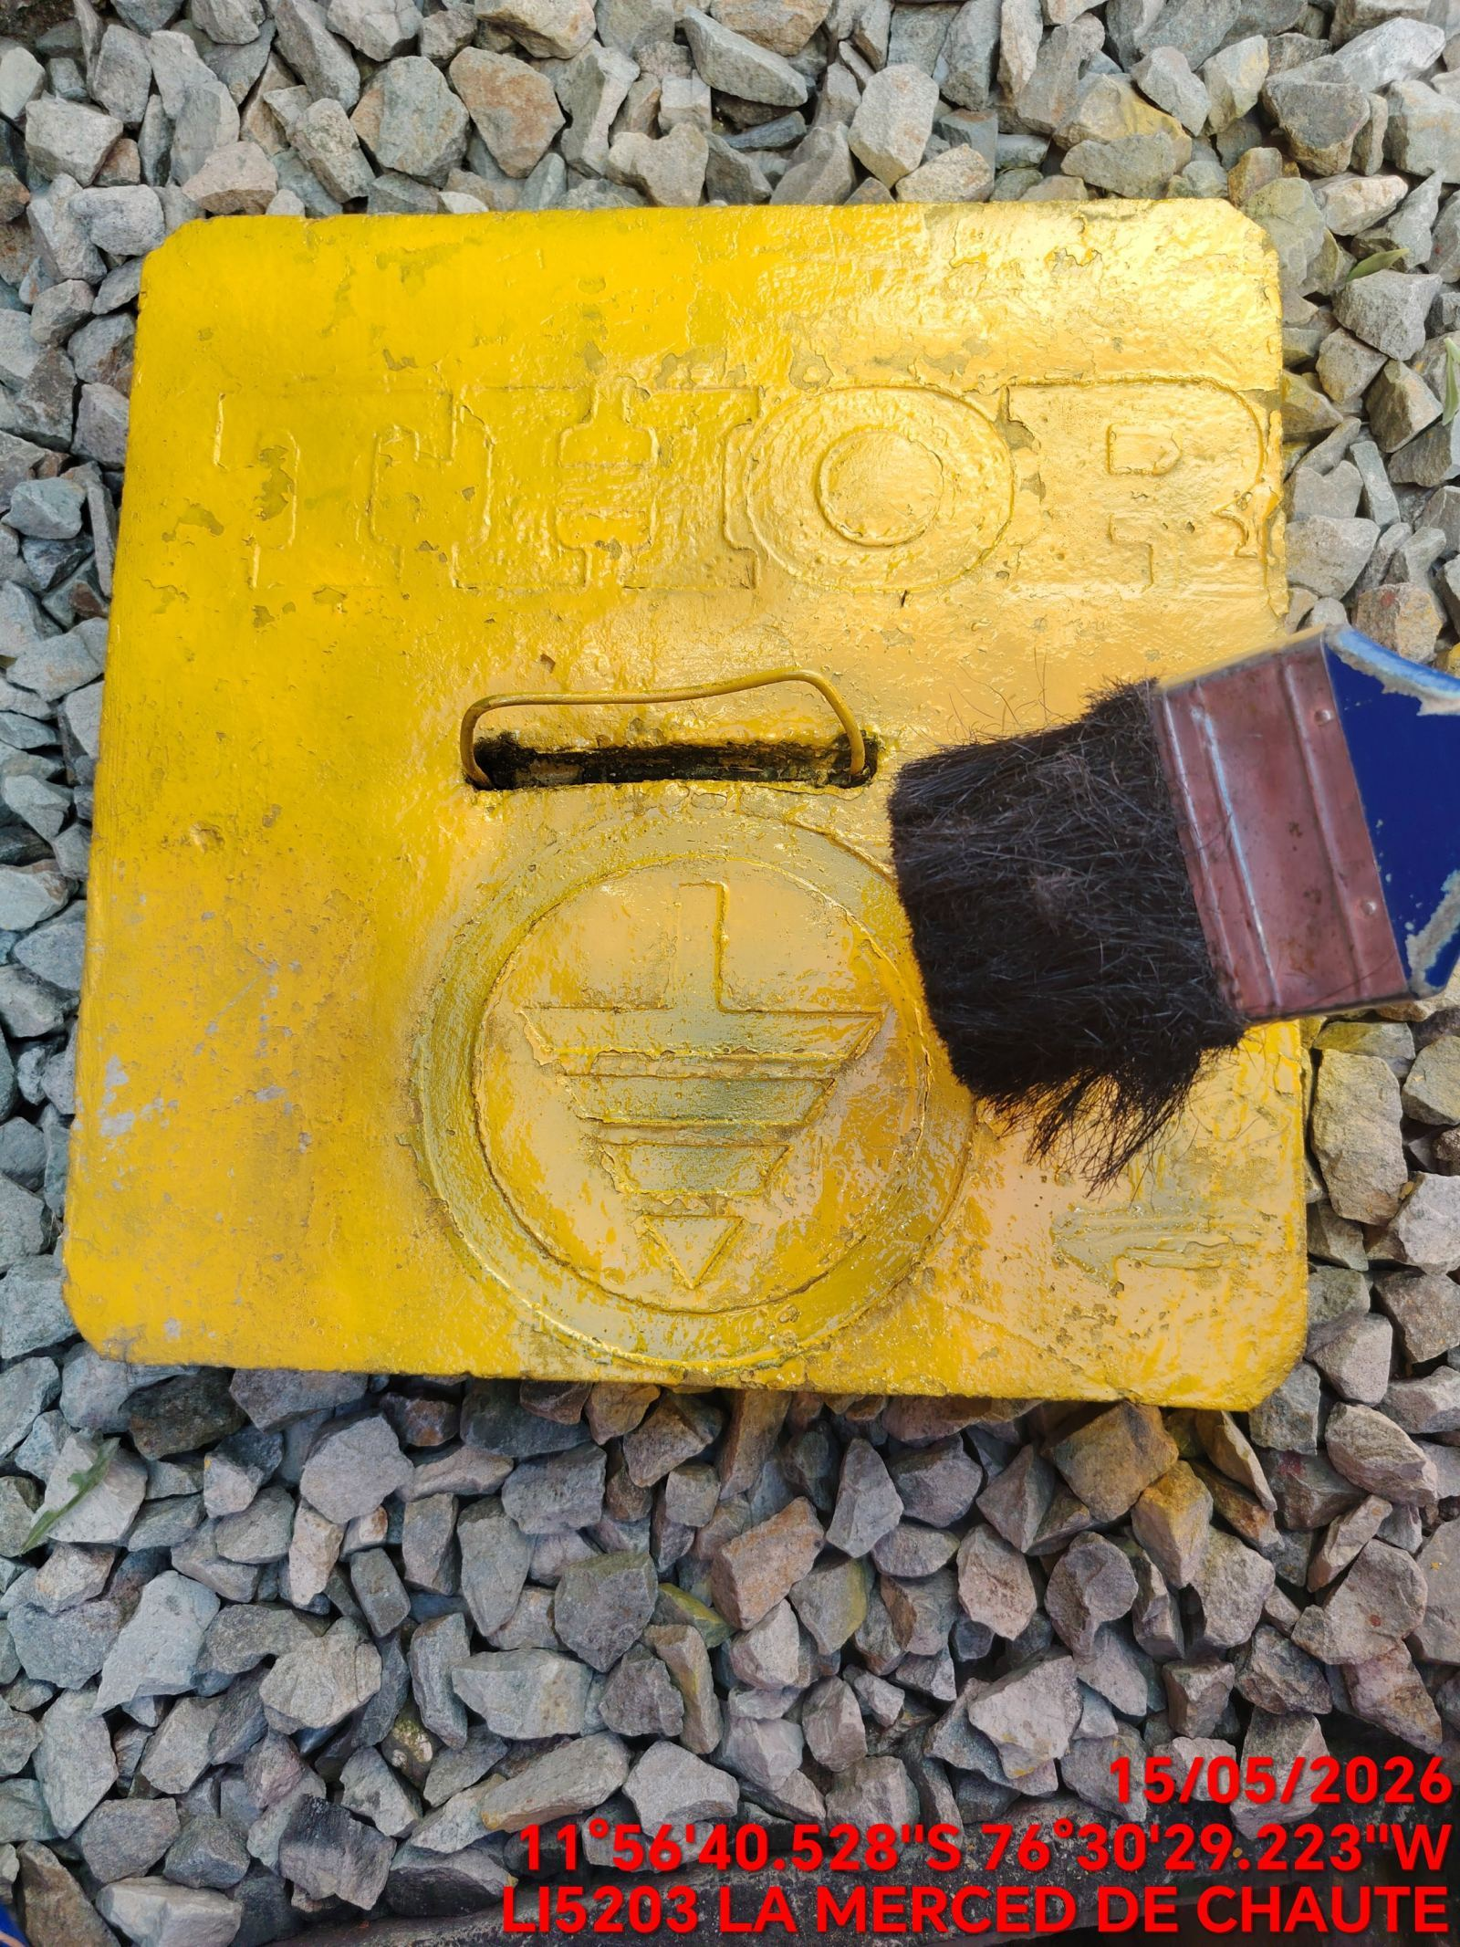 |  | 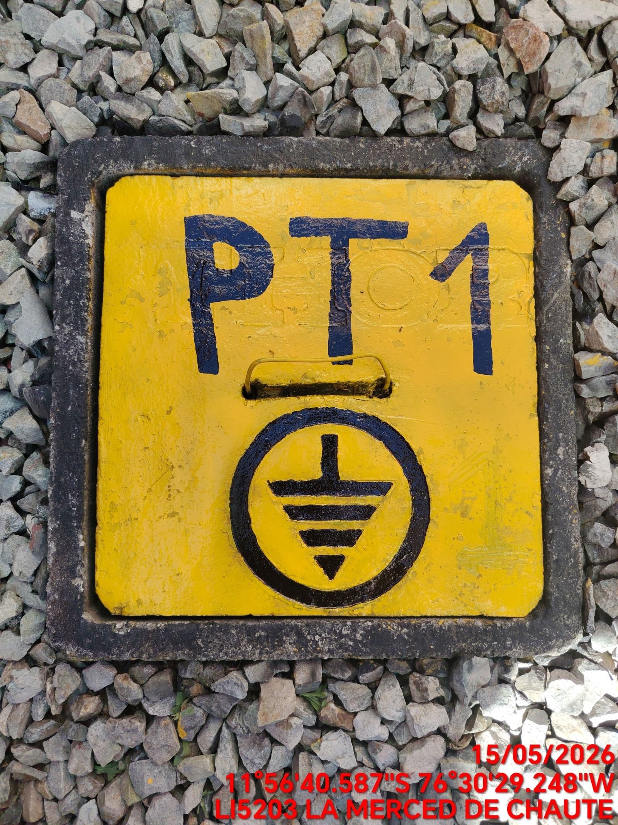

LIMPIEZA TÉCNICA DE COMPONENTES
ANTES |  | DURANTE |  | DESPUES
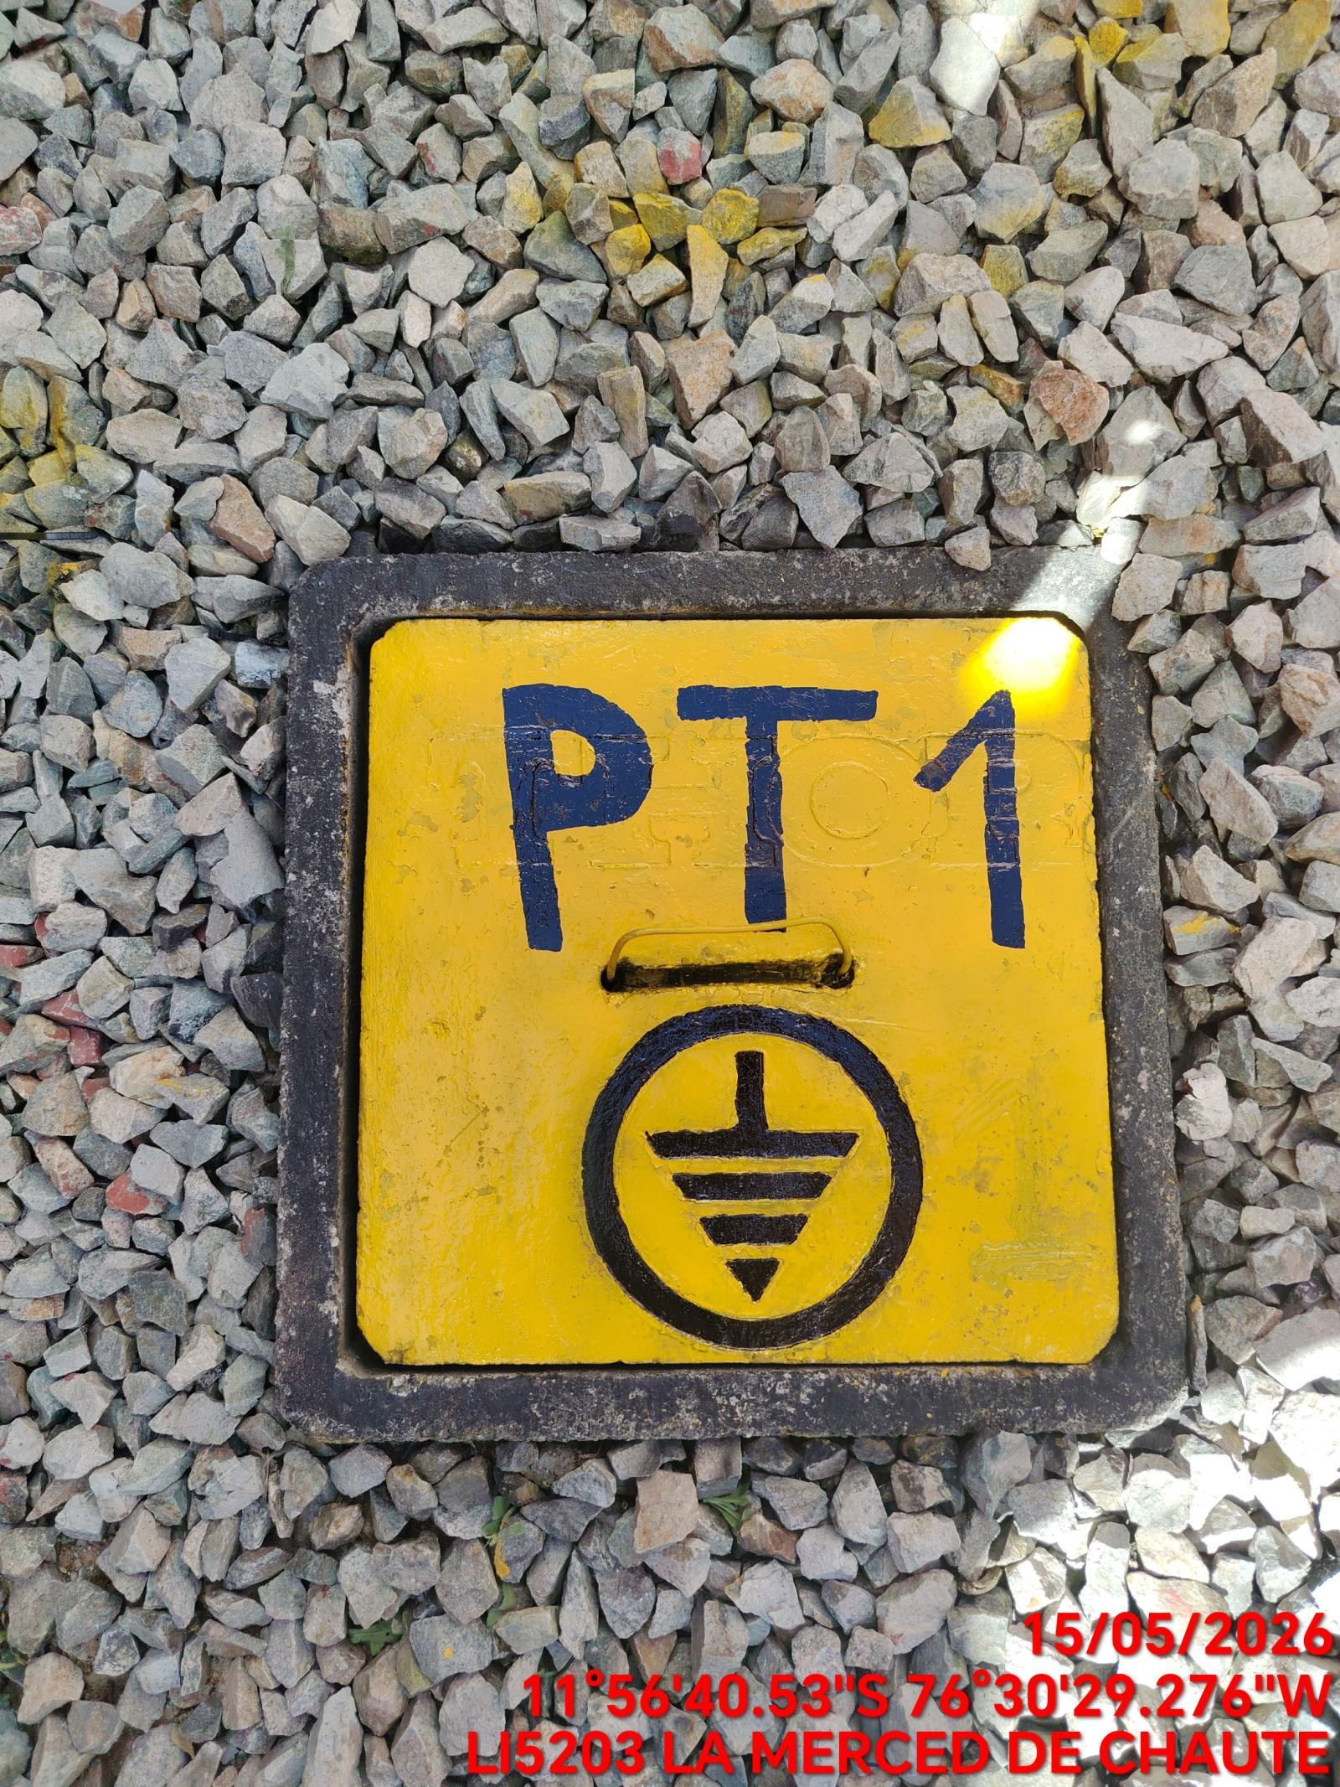 |  | 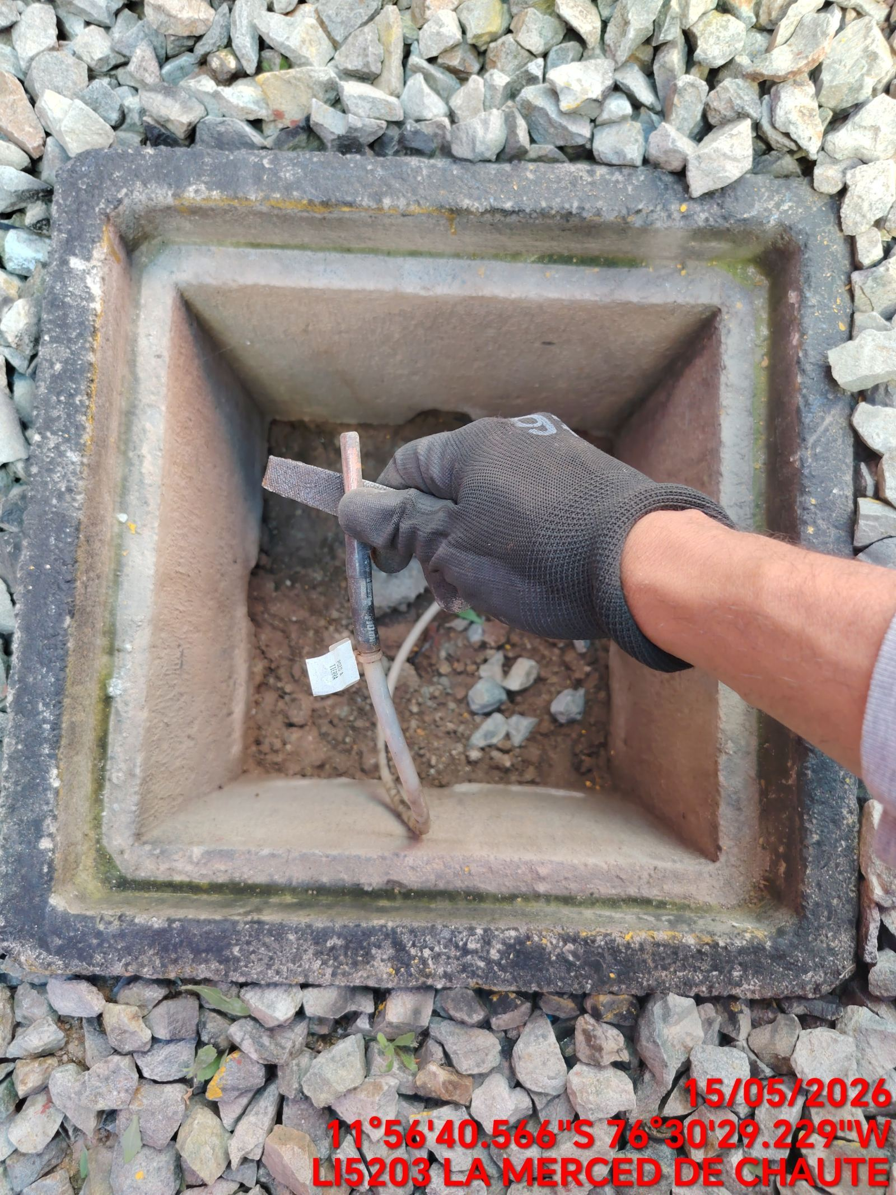 |  | 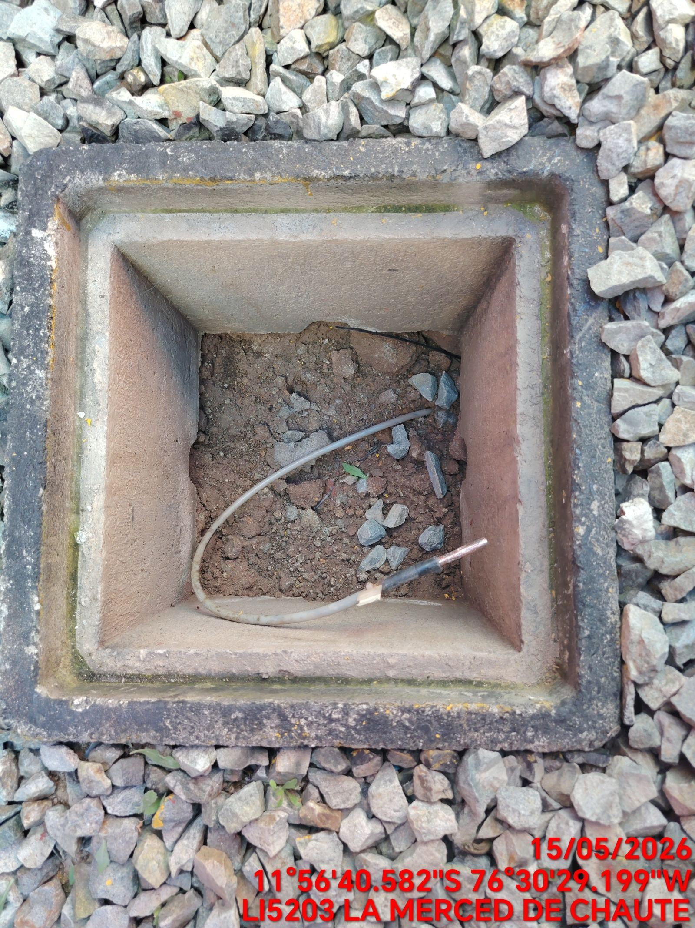

AJUSTE DE CONEXIONADO Y ACTUALIZACION DE SEÑALIZADO
ANTES |  | DURANTE |  | DESPUES
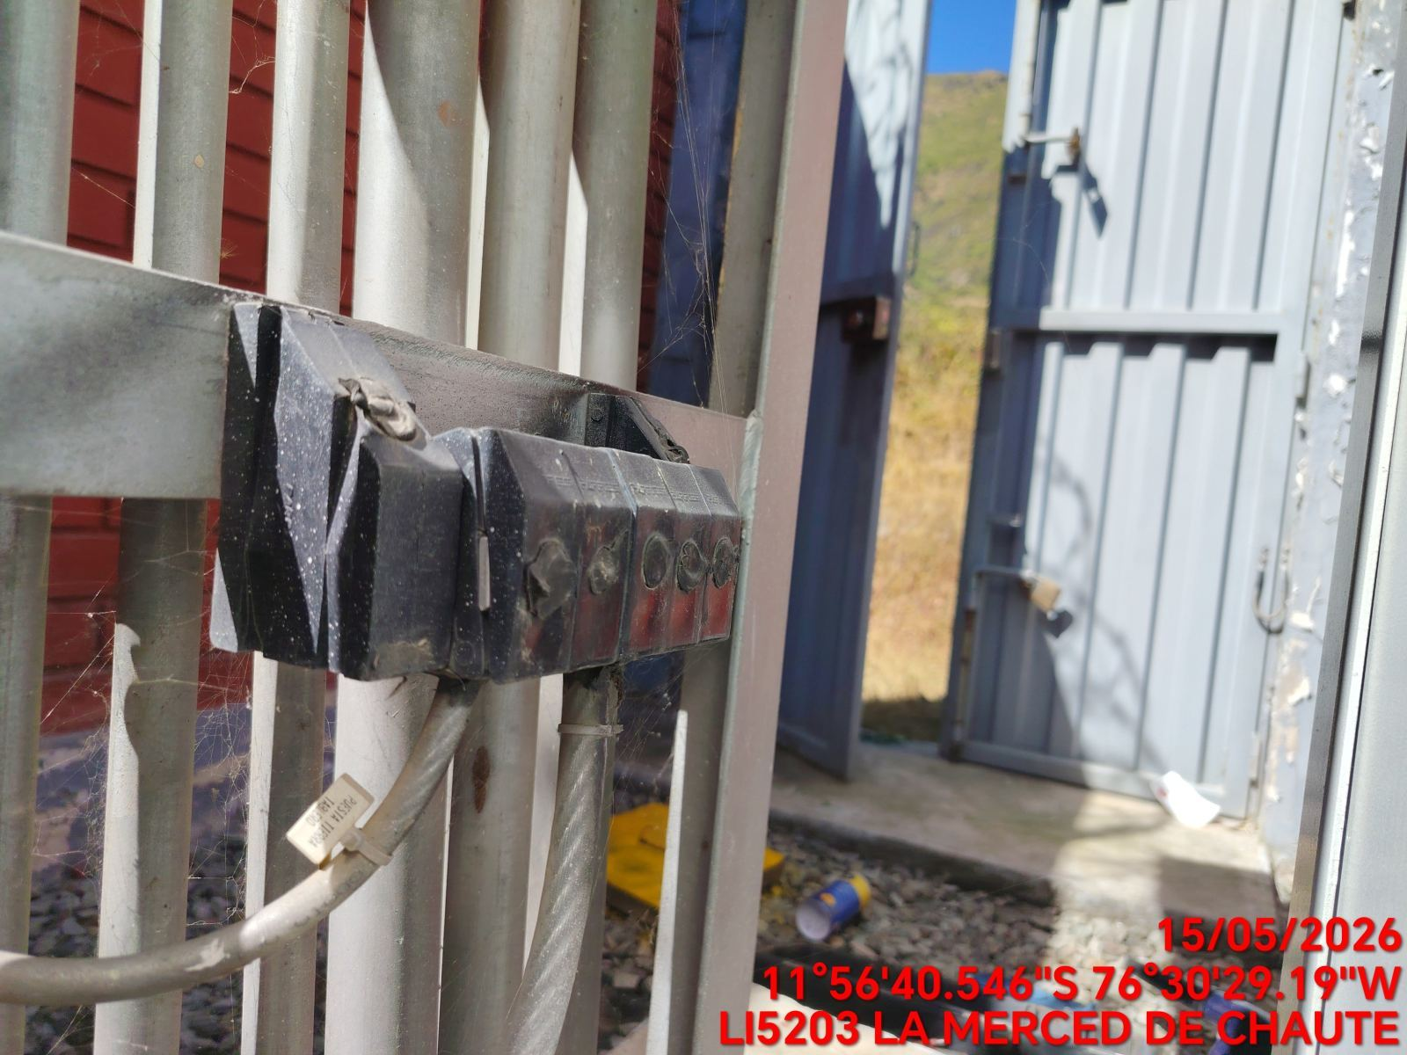 |  | 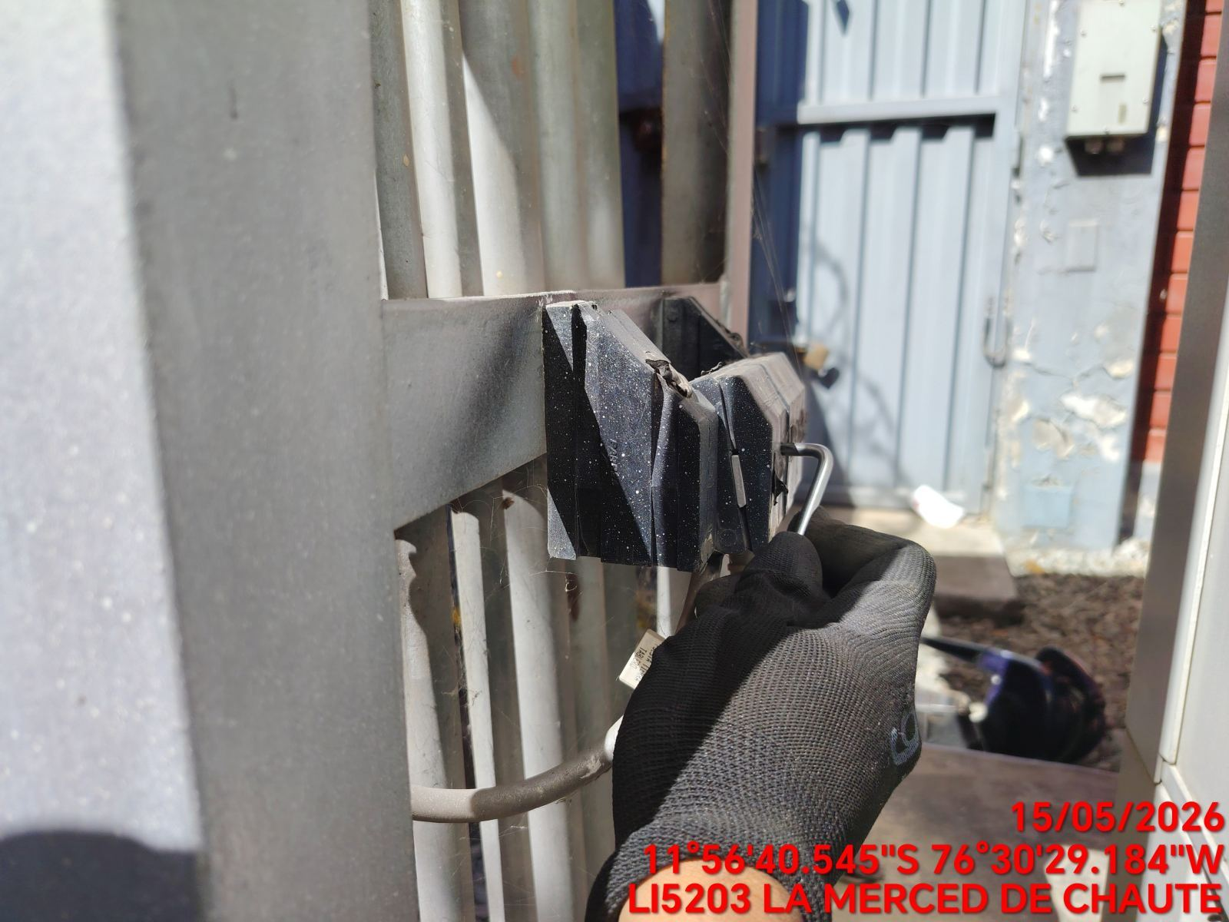 |  | 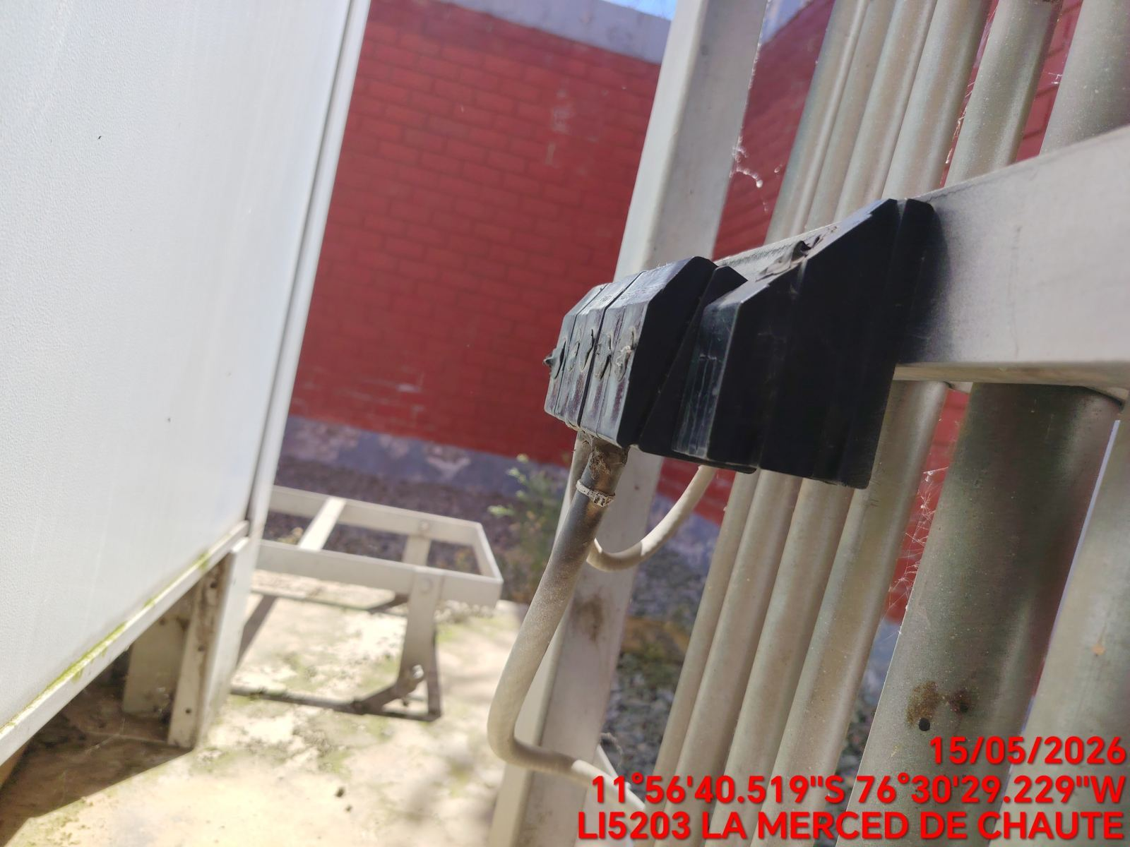

MEDICIÓN Y MEJORAMIENTO DE LA RESISTIVIDAD DEL SPAT
ANTES |  | DURANTE |  | DESPUES
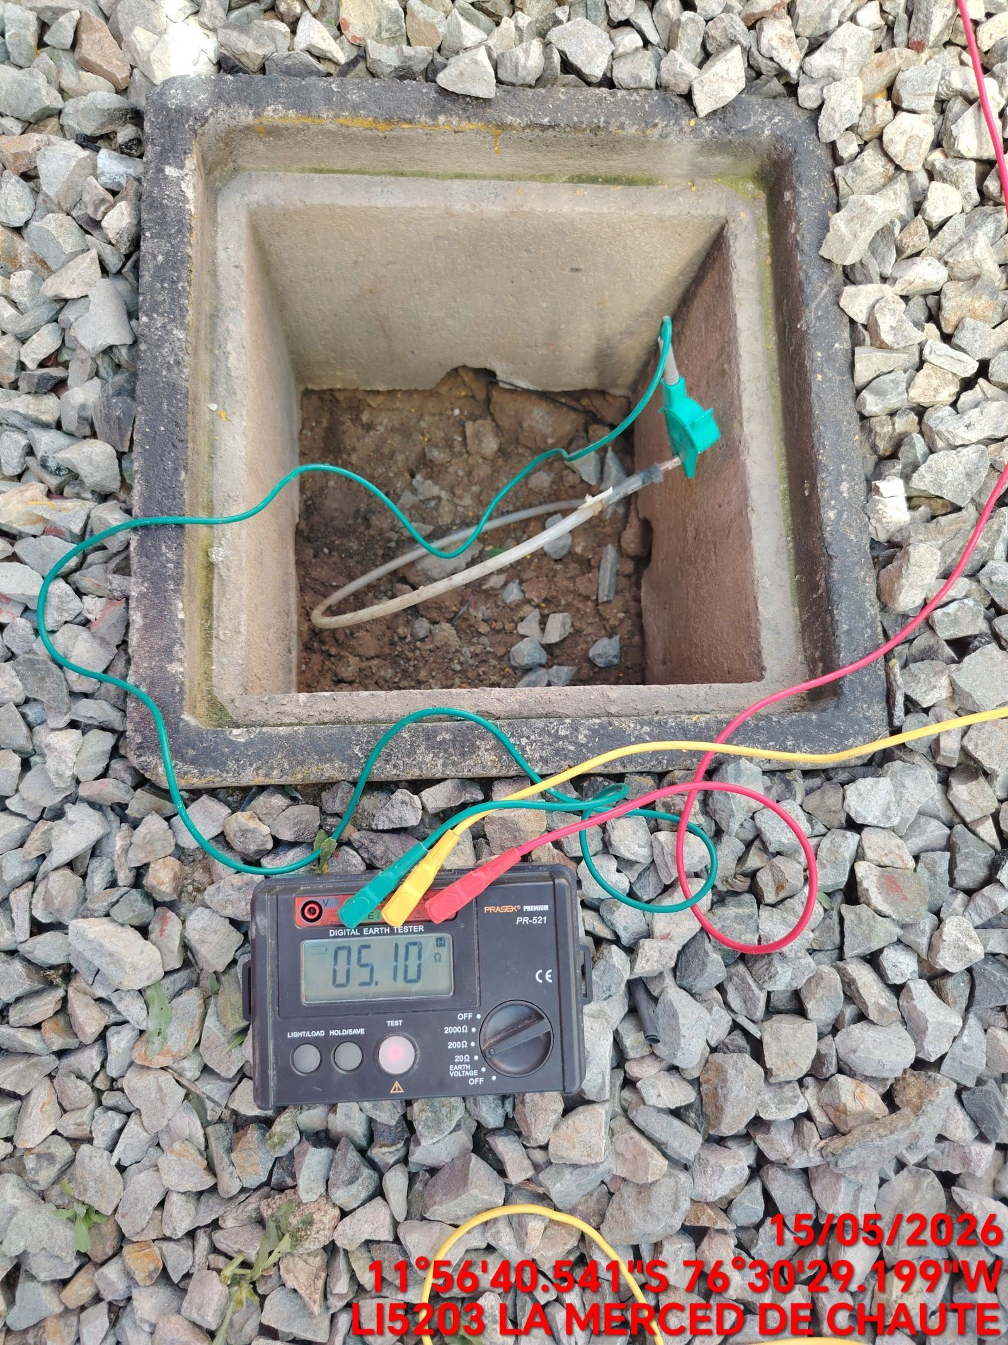 |  | 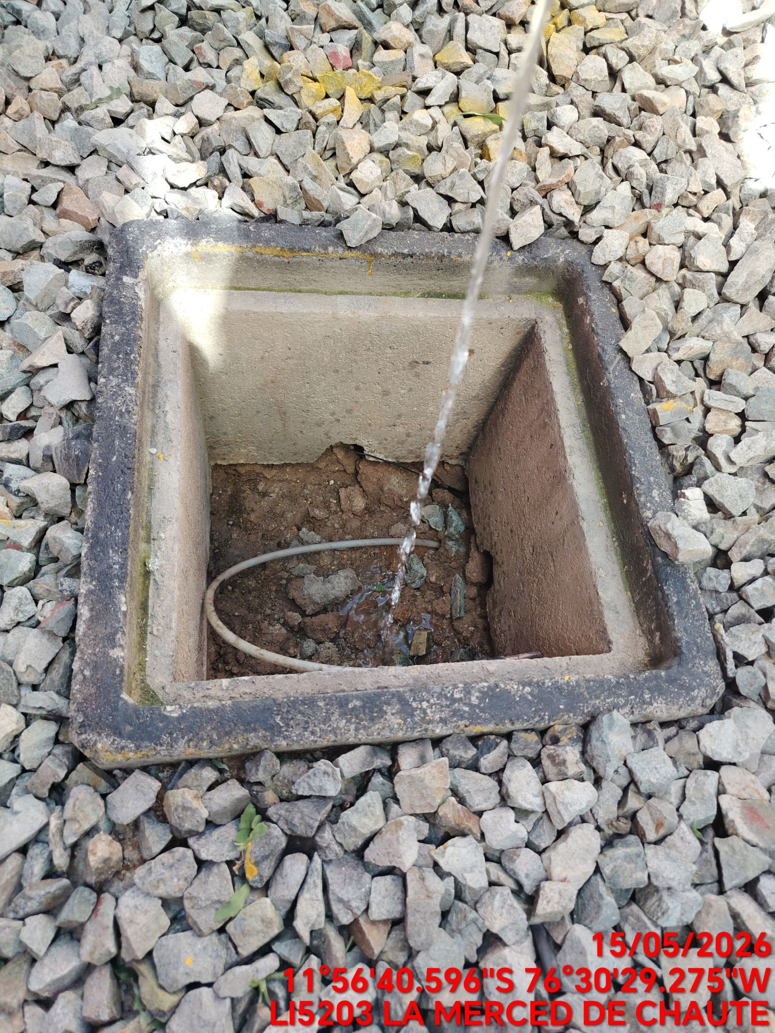 |  | 